Sheet1
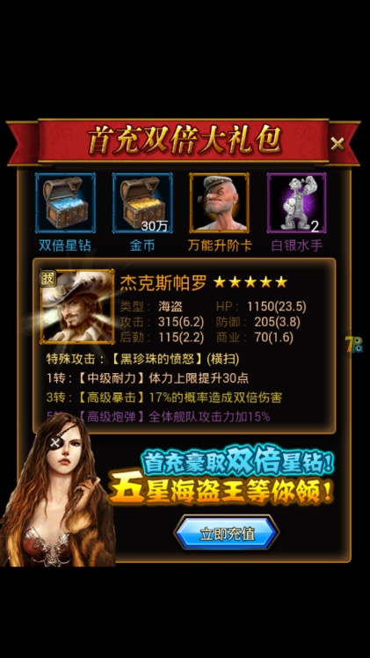

 |  |  | 充值到账，vip获得经验也得到了双倍，赠送的钻石应该不算vip经验。（首充6元vip经验够升到v7，原档是10元） 首充礼包内容调整过了，OK，但是充值了首充礼包不能领取，且再次登陆首充界面消失了。

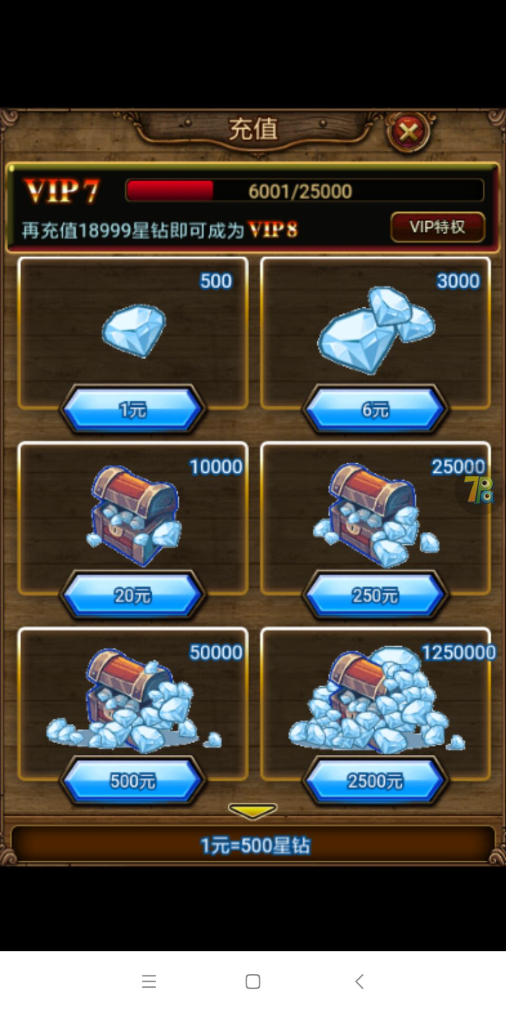

充值比例1:500,250档位之后的比例只有100； 没有标注首次充值双倍；

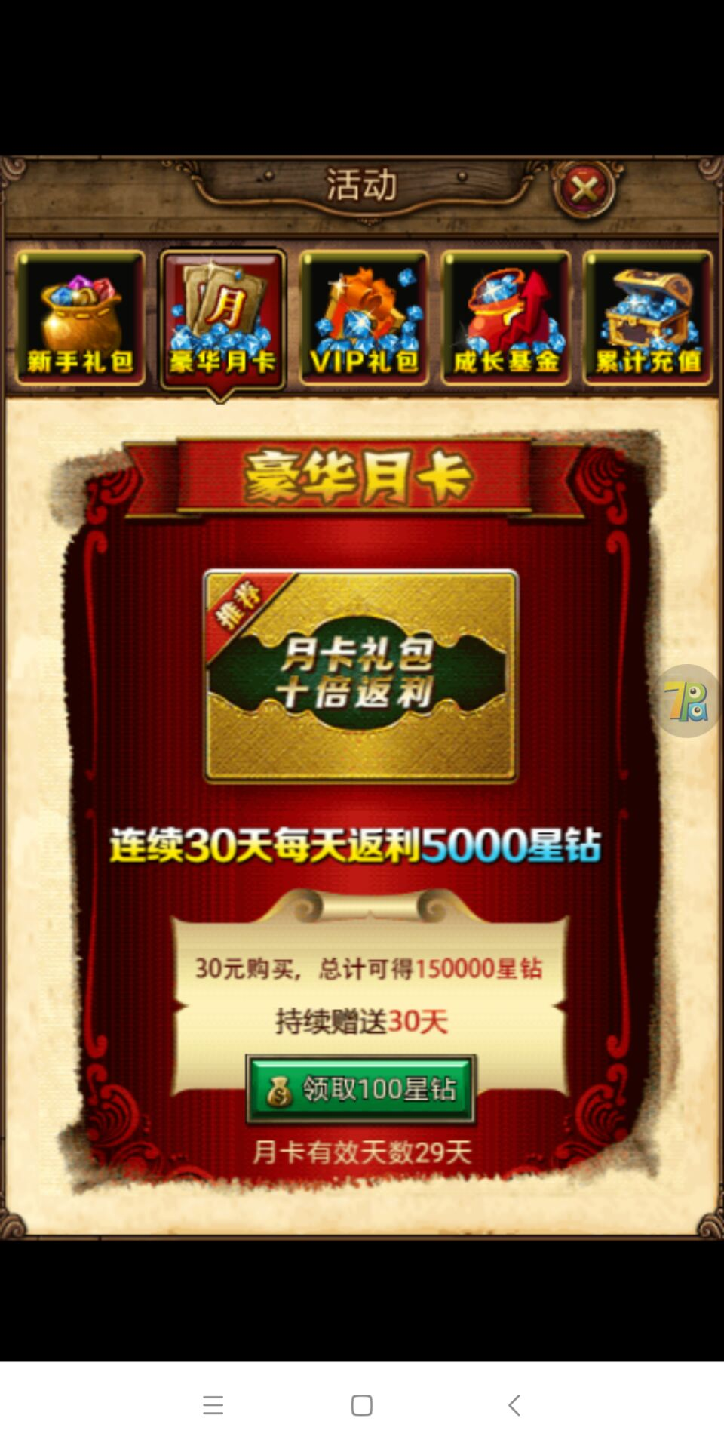

月卡标注改了，但充值之后领取的界面还是标明的100星钻，实际领取5000星钻没有问题。

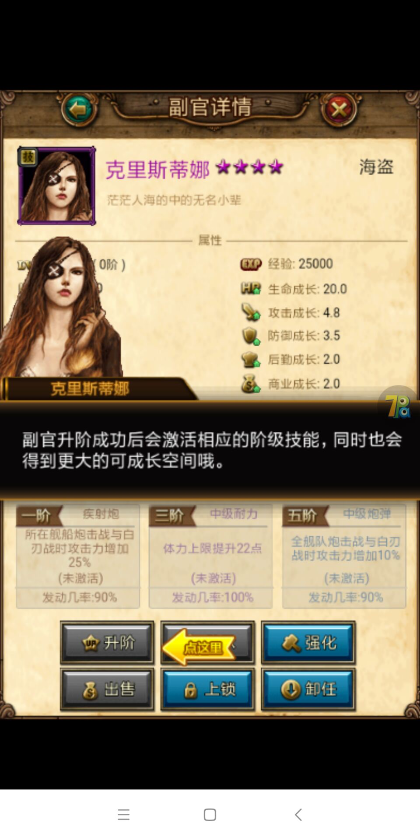
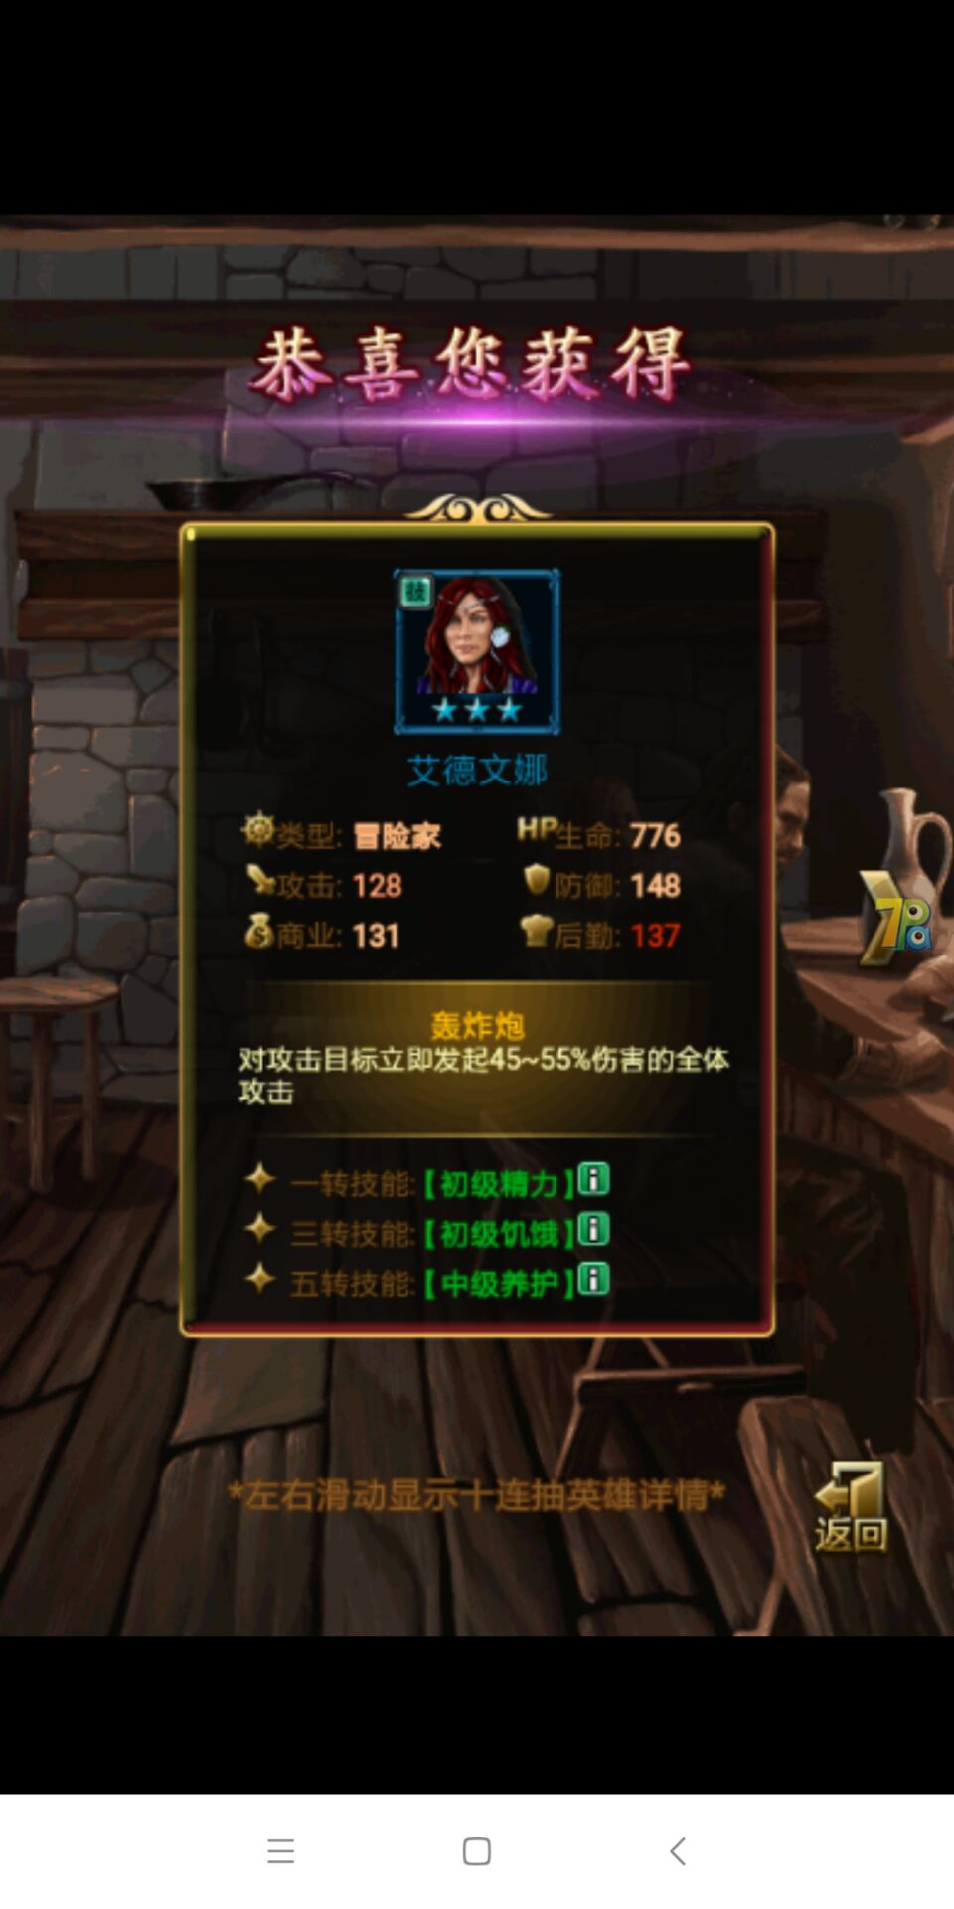

 | 引导：副官升阶的时候升阶的按钮不能按，可以跳过，但是会一直提示这个引导；（这个问题应该是之前引导跳过升级导致的，等级不够不能升阶） 再下一个引导，钻石十连抽左右滑动查看详情的时候也会卡主，按返回键没用，只能退出游戏重来；

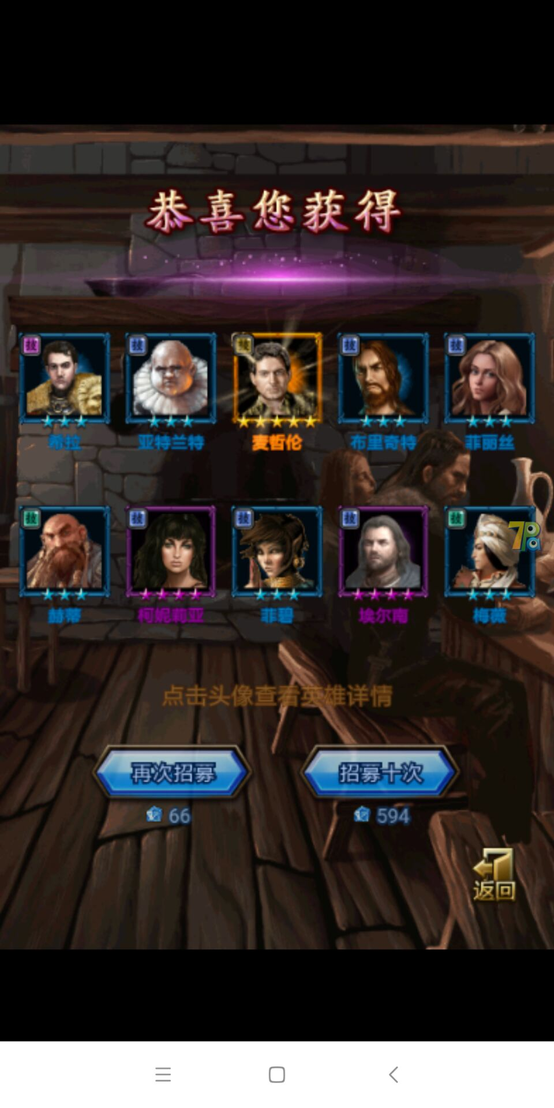
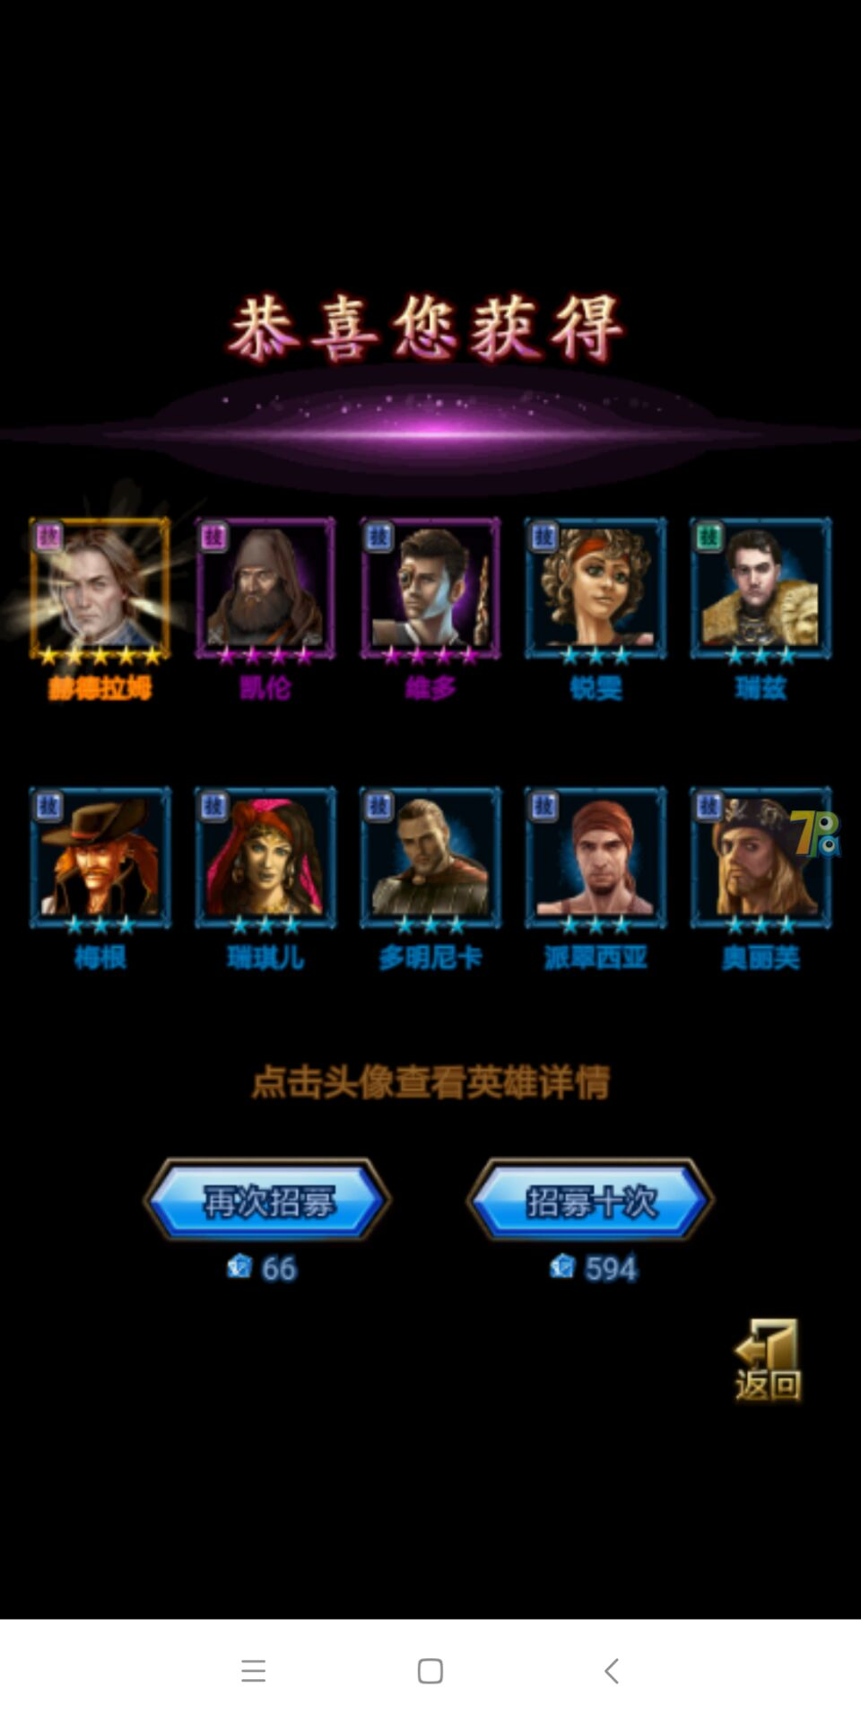
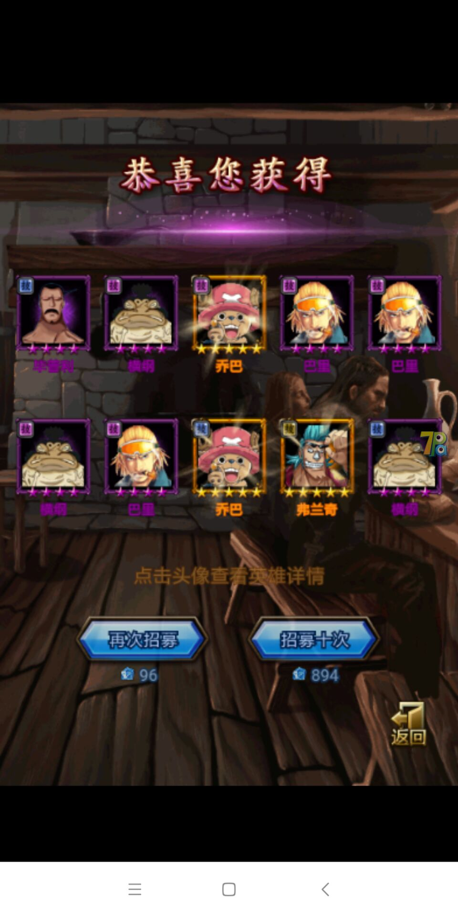

 |  | 十连价格错误，酒馆跟活动特殊副官都一样，外面标注的价格改了，但实际招募的还是没改过的消耗价格

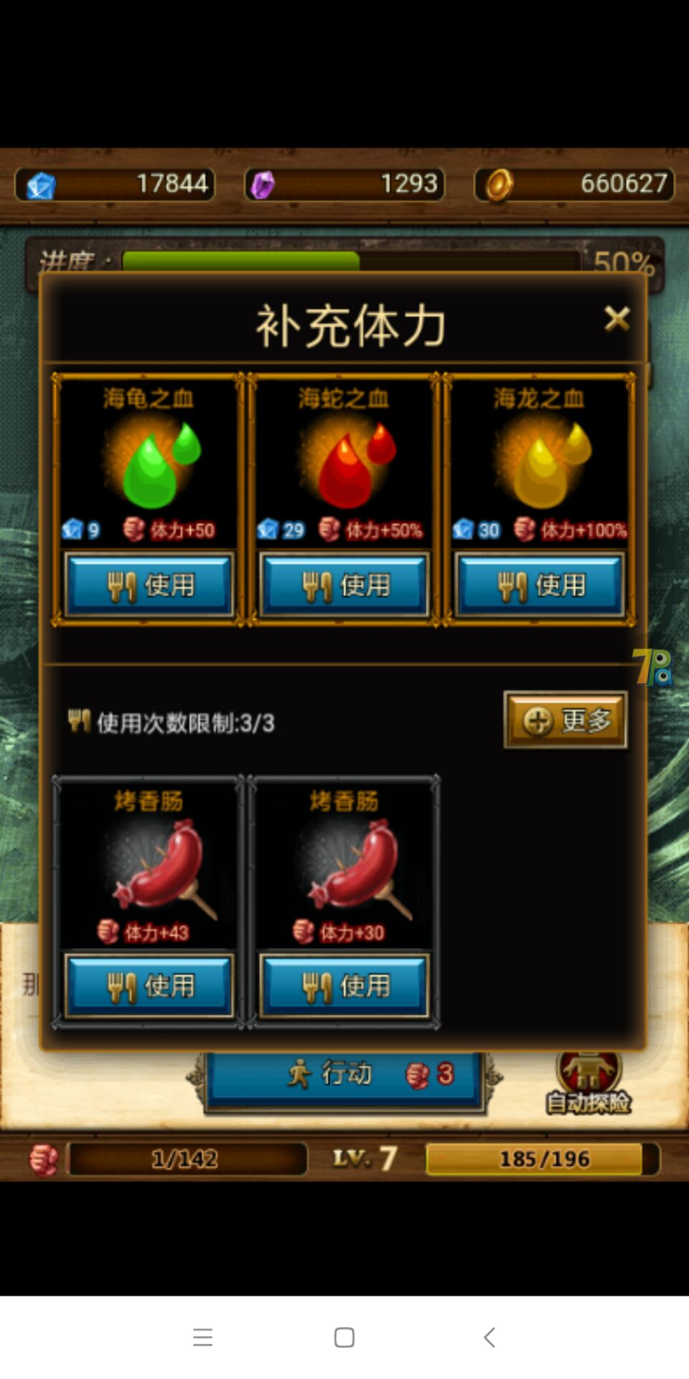
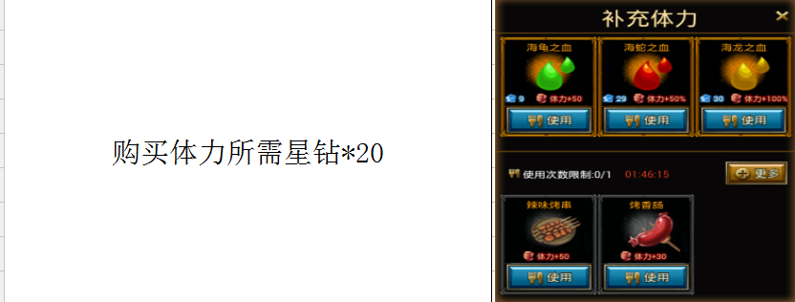

 |  |  |  | 体力消耗没修改

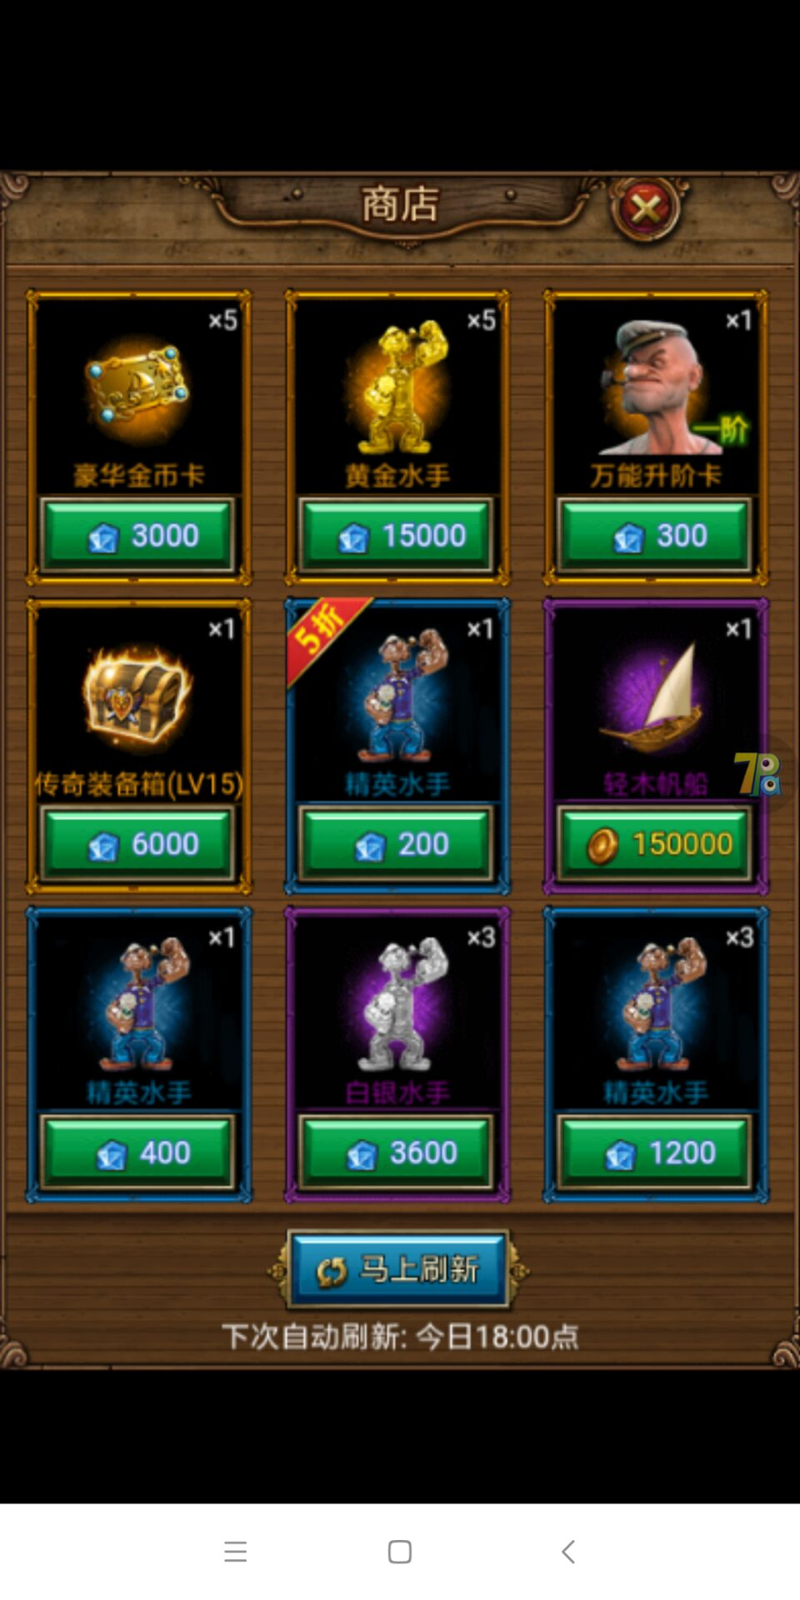
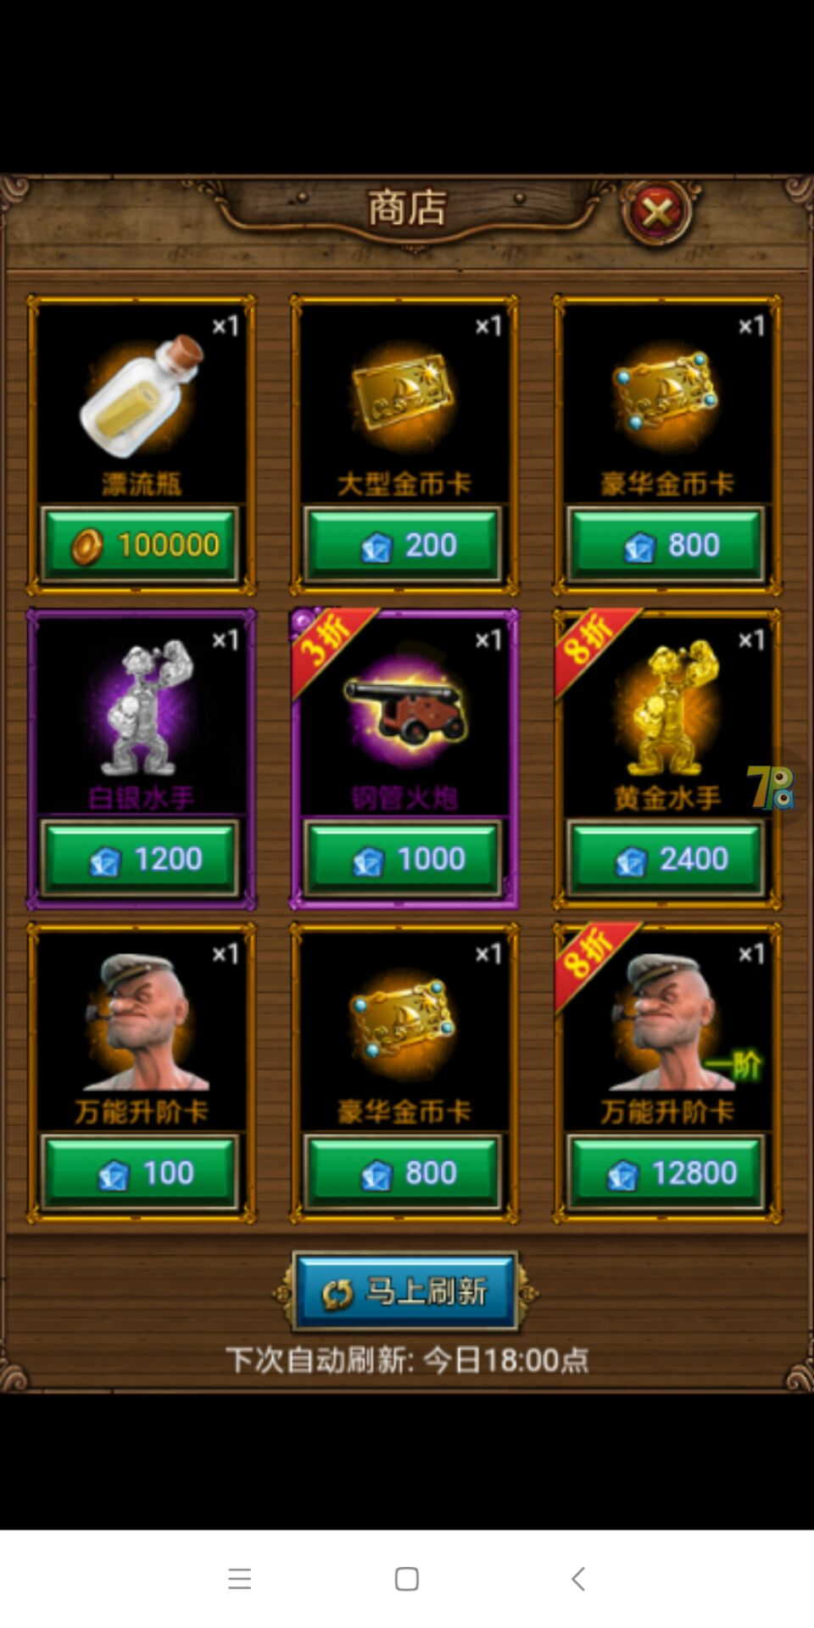

 | 商店价格问题：有些物品没进行修改，有些修改了。而且有时候刷新之后重新进商店，商店物品会显示没刷新之前的。

 | SDK问题： 修改密码不会跳出提示重新登录，但不会强制退出可以正常游戏； 创建角色后台不会生成相应角色信息； 充值支付成功，后台没有订单，游戏到账，但6元的充值可以升级到vip7（V7是10元），首充礼包不能领取

